Arkusz1
CEL | Weryfikacja poprawności działania najważniejszych funkcji aplikacji, z punktu widzenia użytkownika docelowego, poprzez testy eksploracyjne.

TESTER | Małgorzata Gołębiewska

APLIKACJA | https://skleptest.pl/

START | 2/7/2024, 13:39:08

CZAS TRWANIA | 1h30 min

ŚRODOWISKO | Przeglądarka Chrome Wersja 121.0.6167.140 (Oficjalna wersja) (64-bitowa)

INFORMACJE SYSTEMOWE | Time of this report: 2/7/2024, 13:39:08 Machine name: DESKTOP-JLFKD46 Machine Id: {7B36AE6F-F284-4665-B319-865CEA44D7A6} Operating System: Windows 10 Pro 64-bit (10.0, Build 19045) (19041.vb_release.191206-1406) Language: Polish (Regional Setting: Polish) System Manufacturer: ITMediaConsult AG System Model: Pentino G-Series BIOS: V1.12B22 (type: UEFI) Processor: Intel(R) Core(TM) i5-2500 CPU @ 3.30GHz (4 CPUs), ~3.3GHz Memory: 8192MB RAM Available OS Memory: 8052MB RAM Page File: 9863MB used, 4333MB available Windows Dir: C:\Windows DirectX Version: DirectX 12 DX Setup Parameters: Not found User DPI Setting: 96 DPI (100 percent) System DPI Setting: 96 DPI (100 percent) DWM DPI Scaling: Disabled Miracast: Available, no HDCP Microsoft Graphics Hybrid: Not Supported DirectX Database Version: 1.0.8 DxDiag Version: 10.00.19041.3636 64bit Unicode

OBSZAR TESTOWANIA | Account
 | Rejestracja - poprawna rejestracja nowego konta
 | Logowanie - prawidłowe logowanie zarejestrowanymi danymi
 | Remember me - zapamiętywanie danych logowania
 | Lost your password - resetowanie hasła
 | Shipping address - ustawienie adresu dostawy
 | Billing address - ustawienie adresu rolziczeniowego
 | Search (wyszukiwarka)
 | wpisanie nazwy produktu - przekierowanie do listy produktów
 | Most Wanted
 | Poprawne przekierowanie na stronę z produktami
 | Funkcja sortowania - zgodność z zaznaczoną opcją
 | Categories
 | Wybór produktów z listy rozwijanej - poprawne przekierowanie na stronę wybranego produktu
 | Home Page
 | Kliknięcie logo - przekierowanie na stronę główną
 | Dodanie produktów do koszyka za pomocą buttona [ADD TO CART]
 | Kliknięcie [My Cart] znajdującego się w górnym menu strony - przekierowanie do koszyka z produktami
 | Tags - przekierowanie na bloga z artykułami
 | Recent Posts - przekierowanie do konkretnego artykułu
 | Newsletter - zapis do subskrypcji
 | Kliknięcie nazwy artykułu przekierowuje do podstrony z danym artykułem
 | My Cart
 | Zmiana ilości produktów w koszyku za pomocą przycisków -/+
 | Zmiana ilości produktów w koszyku poprzez wpisanie 'z palca'
 | Zaktualizowanie koszyka za pomocą buttona [UPDATE CART]
 | Wpisanie numeru kuponu oraz zatwierdzenie klikając button [APPLY COUPON]
 | Obliczenie kosztów dostawy poprzez zmianę państwa, miasta
 | Kliknięcie w nazwę produktu - przekierowanie na stronę produktu
 | Uzupełnienie danych adresowych oraz wybranie metody płatności
 | Blog
 | Wyszukiwarka - wyszukuje artykuły związane z wpisanym hasłem
 | Recent Post - przekierowuje do artykułów
 | Comments - przekierowuje do najnowszych komentarzy pod artykułami

UWAGI | Niejednolite kolorystycznie buttony [ADD TO CART] - najlepszym rozwiązaniem byłoby kolor pomarańczowy. W marketingu często stosuje się tę barwę, by zwrócić uwagę klienta.

 | Informacja kontaktowa znajdująca się pod zdjęciem na stronie głownej powinna zostać przeniesiona na najniższy poziom strony.

BŁĘDY | Home Page
 | Brak informacji o plikach cookies
 | Literówka w menu głównym

 | 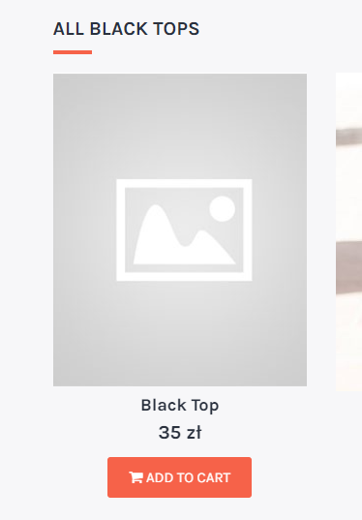 Produkty bez zdjęcia

 | Nieaktywne zdjęcia - kliknięcie nie przekierowuje na podstronę z produktem
 | Kliknięcie [ABOUT US] nie przekierowuje na docelową podstronę
 | Arytkuły, buttony i nazwy nie są w lini prostej

 | Button [Learn more] przekierowuje do podstrony "Contact"
 | Pod button [Shop Now] zostało podłączone niepoprawne łącze

 | Po dodaniu artykułów do koszyka ich cenę widzimy dopiero po odświeżeniu strony bądź przejściu na inną podstronę
 | Niekatywny button [View cart]

 | 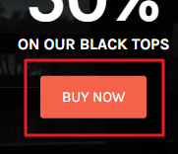 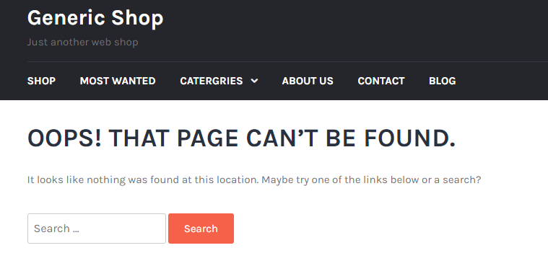 Kliknięcie w button [BUY NOW] przekierowuje do nieistniejącej strony

 | Sekcja FEATURED oraz TRENDS ma źle ustawione strzałki przewijania - kliknięcie przenosi w górę strony
 | Sekcja FROM THE BLOG - tytuł artykuły zawija tekst po lewej stronie, po prawej już nie

 | 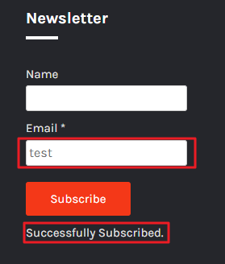 Nieprawidłowy format emaila umożliwia subskrypcję

 | W buttonie [My Cart] występuje (zł), który jest symbolem - może lepiej zastąpić symbol międzynarodowym kodem czyli PLN?
 | Waluta powinna występować po kwocie

 | MOST WANTED
 | Sortowanie produktów - "Sort by price" nie działa poprawnie
 | 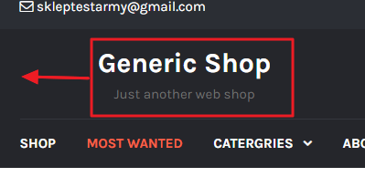 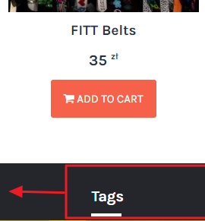 Logo oraz widgety zmieniają swoje położenie względem innych podstron

 | CONTACT
 | 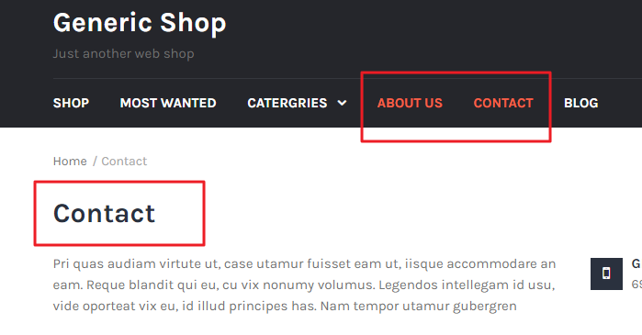 Kliknięcie [ABOUT US] uaktywnia podstronę [CONTACT]

 | Na dole podstrony "Contact" występuje tekst hiperłącza do lokalizacji

 | Niekatywna ikona lokalizacji, brak podpiętego hiperłącza, W podanym adresie brakuje szczegółów adresu (miasto, państwo)

 | Testowe hiperłącze

 | BLOG
 | Występują 3 wyszukiwarki

 | Blog powinien wyświetlać jakieś treści, zwłaszcza, że w tagu mamy zaznaczone 'all'

 | PRODUCTS PAGE
 | Wartość domyślna ilości produktu do dodania do koszyka wynosi (-9999999999)
 | Brak ograniczenia co do ilości produktu, który możemy dodać do koszyka

 | Po powiększeniu zdjęcia produktu, ikonki znajdujące się w prawym górnym rogu są nieaktywne

 | Zdublowanie nagłówka w opisie produktu + błąd GUI (górny wiersz wydaje się nie mieć celu)

 | CART
 | Nieaktywny przycisk usuwania produktu z koszyka, aby usunąć produkt należy ustawić jego ilość na 0, a następnie kliknąć button [UPDATE CART]
 | Znak "X" nie jest wyśrodkowany

 | Brak nagłówków w tabeli do anulowania oraz zdjęcia podglądowego produktu

 | Możliwośc ustawienia ujemnej ilości produktów
 | Brak blokady ilościowej produktu
 | Okienko z ilością nie dopasowuje się do wstawionej liczby
 | Bez względu na zmianę lokalizacji, koszt przesyłki pozostaje stały
 | 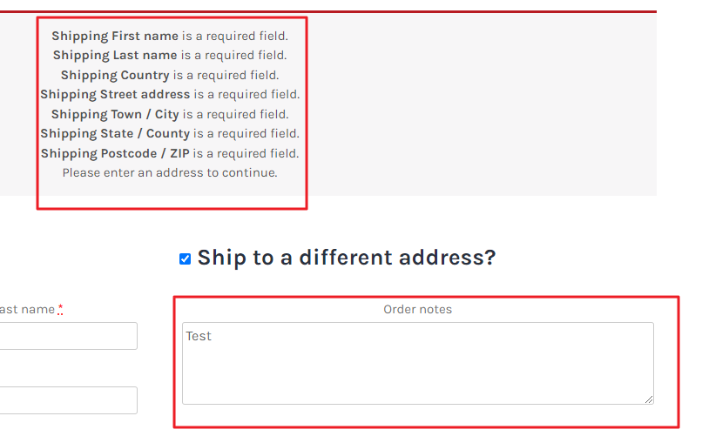 Po przejściu do płatności, zaznaczając "Ship to a different address?" i wpisując tekst w polu (Order notes) pojawia się komunikat o wypełnieniu nieistniejących pól.

